Hoja1
A[posicion] | 1 | 2 | 3 | 4 | 5 | 7
A[posicion] | 1 | 2 | 4 | 5 | 7 | 3 | Empezamos en i=1 porque en i=0 no hay nada a su izquierda
A[posicion] | 1 | 2 | 4 | 7 | 5 | 3
A[posicion] | 2 | 4 | 7 | 1 | 5 | 3 | Ejecutamos el programa línea a línea
A[posicion] | 2 | 7 | 4 | 1 | 5 | 3

A[posicion] | 7 | 2 | 4 | 1 | 5 | 3 | i | valor | posicion | A[posicion]
posicion | 0 | 1 | 2 | 3 | 4 | 5
 |  |  |  |  |  |  | 1 | 2 | 1 | 2 | Valores iniciales
 |  |  |  |  |  |  | 1 | 2 | 1 | 7 | Valores tras la primera instrucción del while
 |  |  |  |  |  |  | 1 | 2 | 0 | 7 | Valores tras la segunda instrucción del while
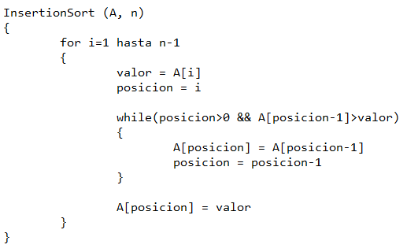
 |  |  |  |  |  |  | 1 | 2 | 0 | 2 | Valores tras la instrucción fuera del while
 |  |  |  |  |  |  | 2 | 4 | 2 | 4
 |  |  |  |  |  |  | 2 | 4 | 2 | 7
 |  |  |  |  |  |  | 2 | 4 | 1 | 7
 |  |  |  |  |  |  | 2 | 4 | 1 | 4
 |  |  |  |  |  |  | 3 | 1 | 3 | 1
 |  |  |  |  |  |  | 3 | 1 | 3 | 7
 |  |  |  |  |  |  | 3 | 1 | 2 | 7
 |  |  |  |  |  |  | 3 | 1 | 2 | 4
 |  |  |  |  |  |  | 3 | 1 | 1 | 4
 |  |  |  |  |  |  | 3 | 1 | 1 | 2
 |  |  |  |  |  |  | 3 | 1 | 0 | 2
 |  |  |  |  |  |  | 3 | 1 | 0 | 1
 |  |  |  |  |  |  | 4 | 5 | 4 | 5
 |  |  |  |  |  |  | 4 | 5 | 4 | 7
 |  |  |  |  |  |  | 4 | 5 | 3 | 7
 |  |  |  |  |  |  | 4 | 5 | 3 | 5
 |  |  |  |  |  |  | 5 | 3 | 5 | 3
 |  |  |  |  |  |  | 5 | 3 | 5 | 7
 |  |  |  |  |  |  | 5 | 3 | 4 | 7
 |  |  |  |  |  |  | 5 | 3 | 4 | 5
 |  |  |  |  |  |  | 5 | 3 | 3 | 5
 |  |  |  |  |  |  | 5 | 3 | 3 | 4
 |  |  |  |  |  |  | 5 | 3 | 2 | 4
 |  |  |  |  |  |  | 5 | 3 | 2 | 3

